修改
宁波品秀美容科技有限公司 宁波高新区江南路1528号高新科技广场2号楼10楼 电话：0574-27889688 传真：0574-27889655 sales@hair-brushes.com lucky@jsiu.com
订单
供货商： | 和鑫制刷厂 |  |  |  | 订单号
电话： | 15105029337 |  |  |  | 日期 | 2025年09月02日
联系人： | 朱春景 |  |  |  | 订单安排人 | 孙诚昱
产品编号 | 产品图片 | 描述 | 数量/个 | 单价 | 金额 | 包装方式
ST1122-3 | 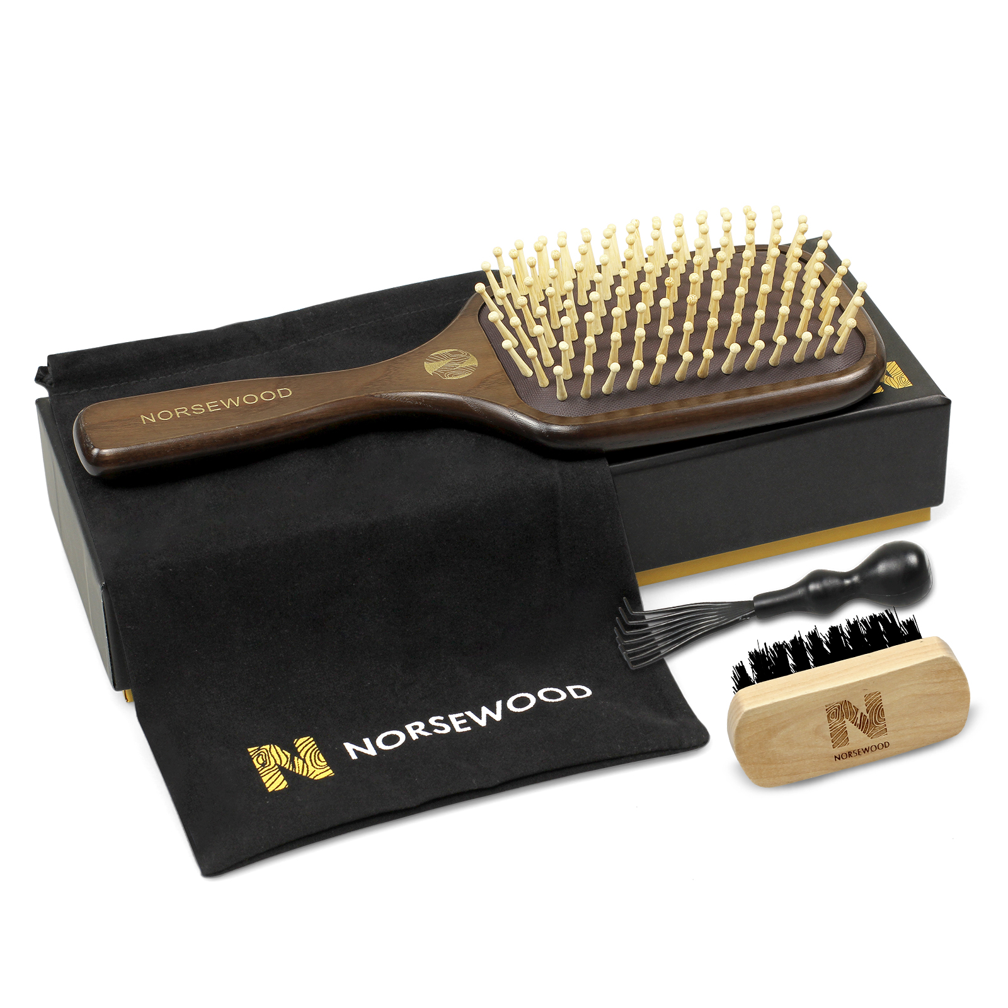 | 禾木清洁刷清漆，3.1*7.3*1.1 厘米48孔。尼龙刷毛出峰2.5cm，加粗0.7mm，刷子表面和刷面清洁不要有碎屑附着,背后要加印logo Norsewood激光logo,散货 | 0PCS | ¥10.80 |  | 如描述中要求

 | 以上价格含税运含包装
进仓地址： | 做好发到 小张 18668289261 浙江省 宁波市 海曙区 高桥镇高强路8号吉秀制刷
付款方式: |  |  |  |  | 色卡 | Logo
交货时间: | 2025年09月17日
箱规:
产前确认样:
出货样:
注意事项:

 | 宁波品秀美容科技有限公司 |  |  | 和鑫制刷厂
 | ---------------------- |  |  | ----------------------

